Feuil1
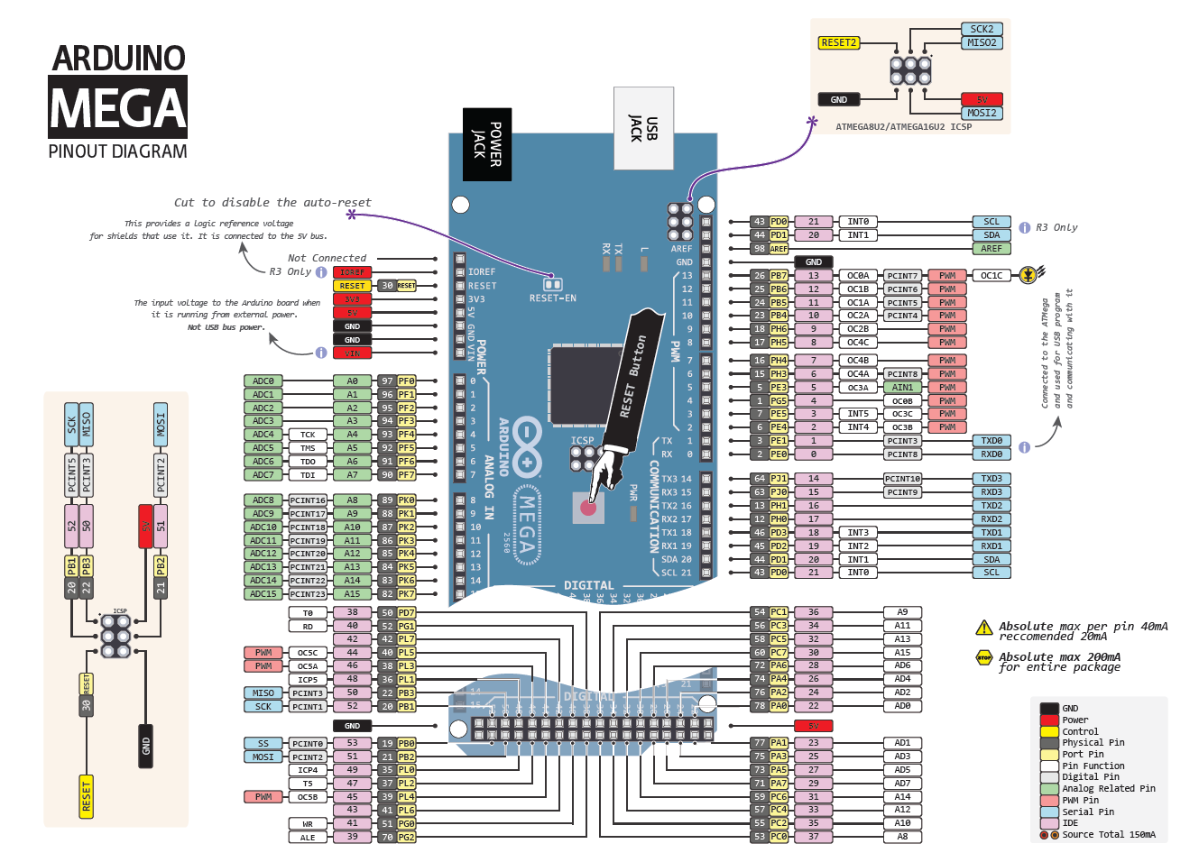
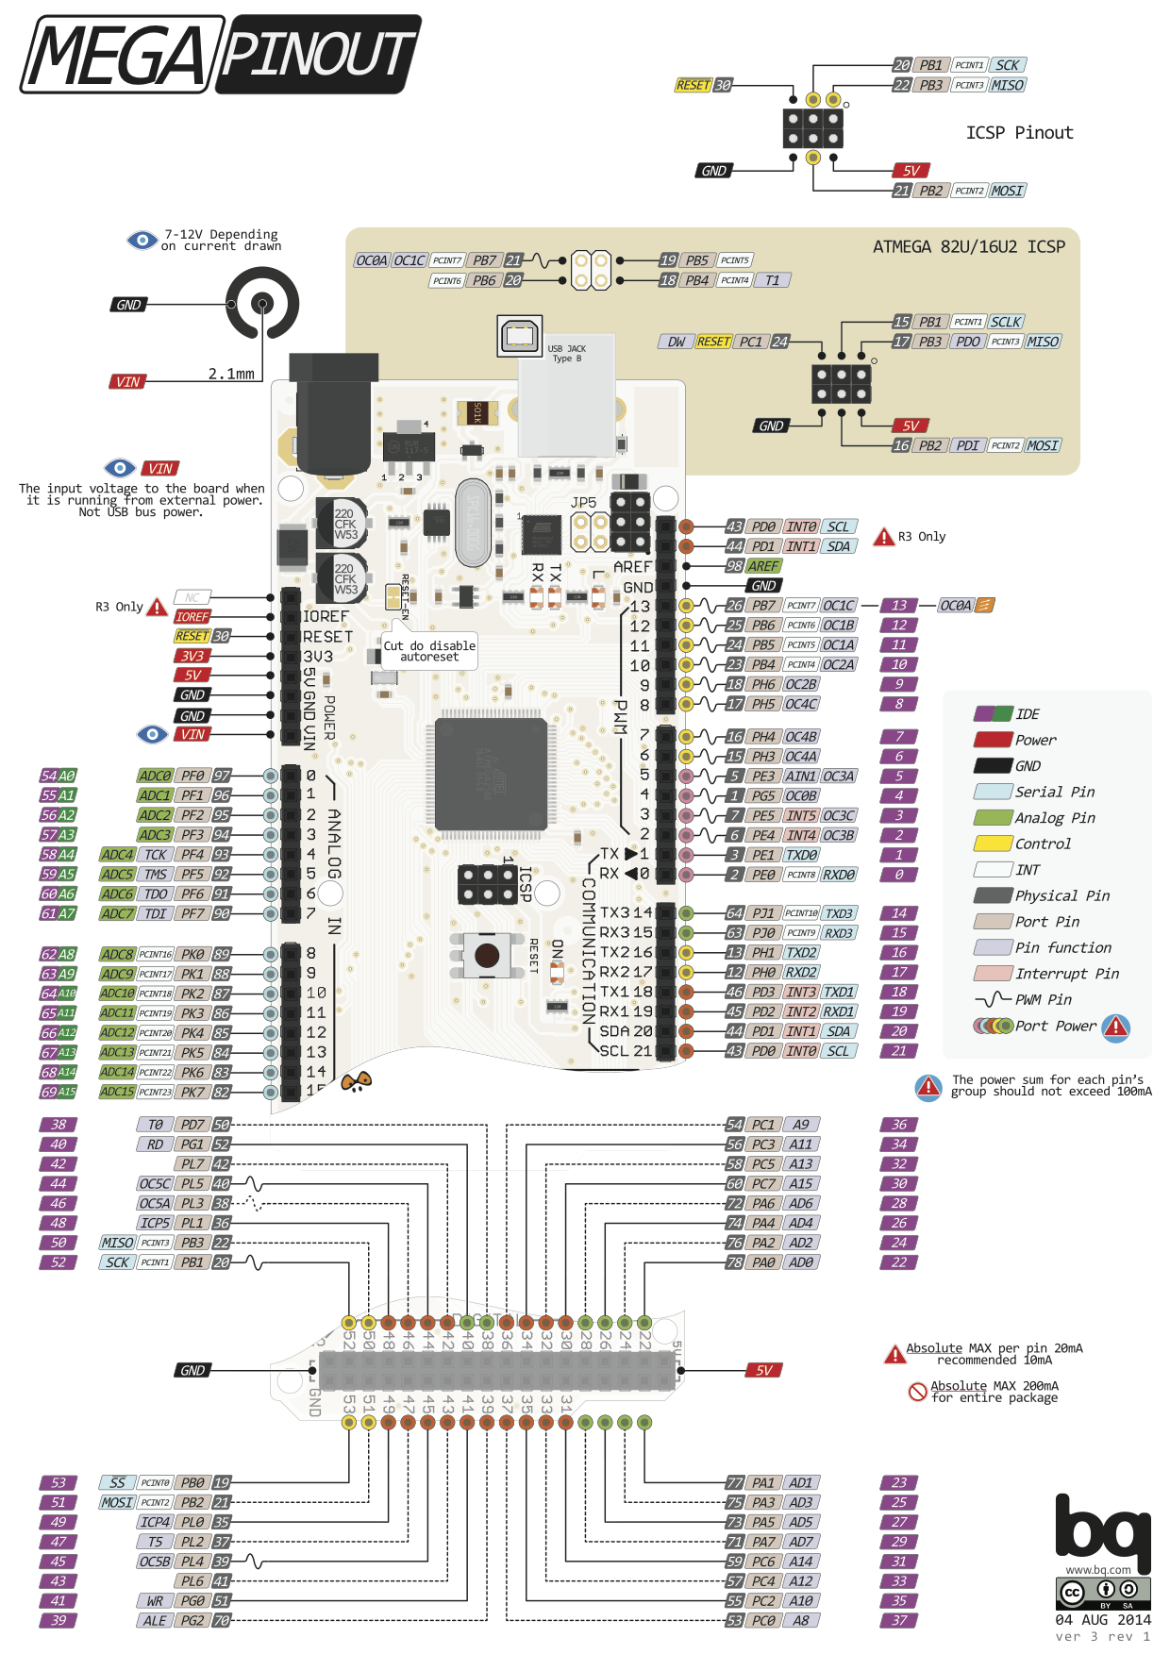

Type de carte Arduino SBC : MEGA
Type de bus : SPI

 | Signaux
modules | SCK | CS | MOSI | MISO | VCC | GND
Connexions IDE | 52 | 53 | 51 | 50 | 5V | GND
Désignation MEGA | SCK | SS | MOSI | MISO | 5V | GND

